상품제안서
프리미엄 미니 호신용 스프레이 국내 생산 | 상품코드: S29276

 |  |  |  |  |  |  | 02-713-8555 | www.synergygift.co.kr
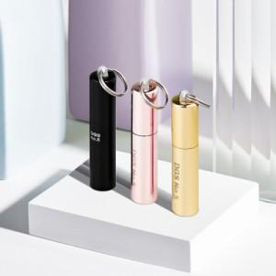

【상세/제작정보】

【인쇄/포장옵션】 | 레이저 / 포장불가능

【공급단가】 | 수량 | 50~ | 100~ | 500~ | 1,000~ | 2,000~
*VAT별도 | 단가 | 14,980원 | 14,430원 | 13,870원 | 13,320원 | 12,980원

【상품 URL】 | https://www.synergygift.co.kr:443/src/goods_detail.php?gdno=29276

